상품제안서
뉴그립롤백 20매 | 상품코드: S12868

 |  |  |  |  |  |  | 02-713-8555 | www.synergygift.co.kr
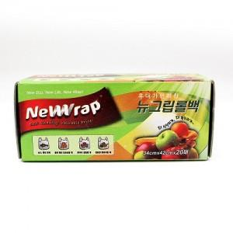

【상세/제작정보】 | 스티커부착별도(기본명함크기) 50개 단위로 주문가능

【인쇄/포장옵션】 | 스티커 / 비규격미포장

【공급단가】 | 수량 | 500~ | 1,000~ | 2,000~ | 3,000~ | 5,000~
*VAT별도 | 단가 | 1,000원 | 960원 | 920원 | 890원 | 860원

【상품 URL】 | https://www.synergygift.co.kr:443/src/goods_detail.php?gdno=13093

